Task list
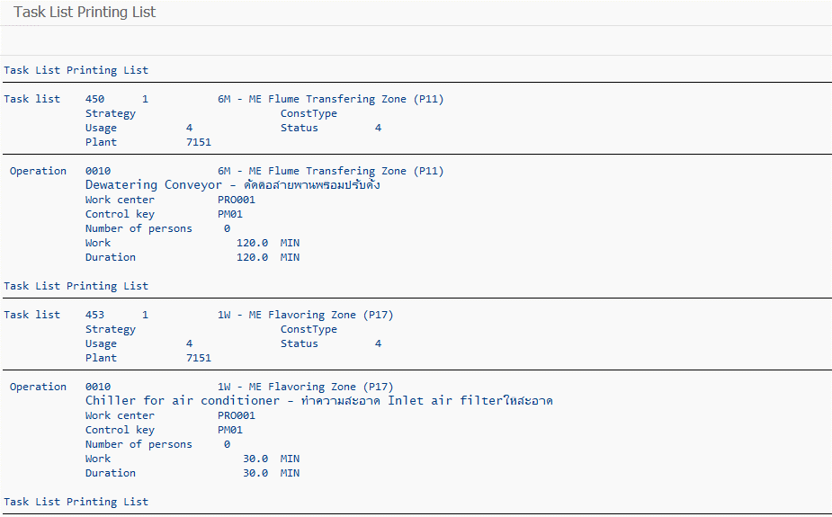
หน้าจอในระบบ SAP

